图谱总览
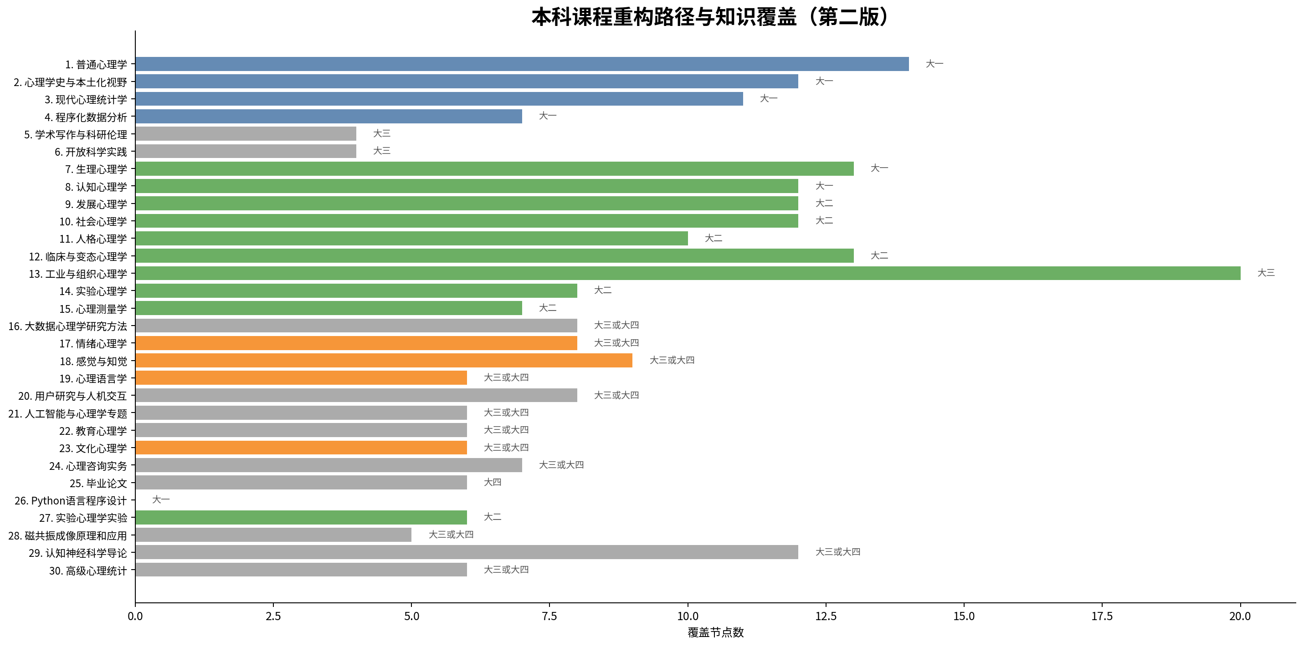
心理学知识图谱可视化（第二版）
图1：知识图谱总览 | 图2：本体结构图
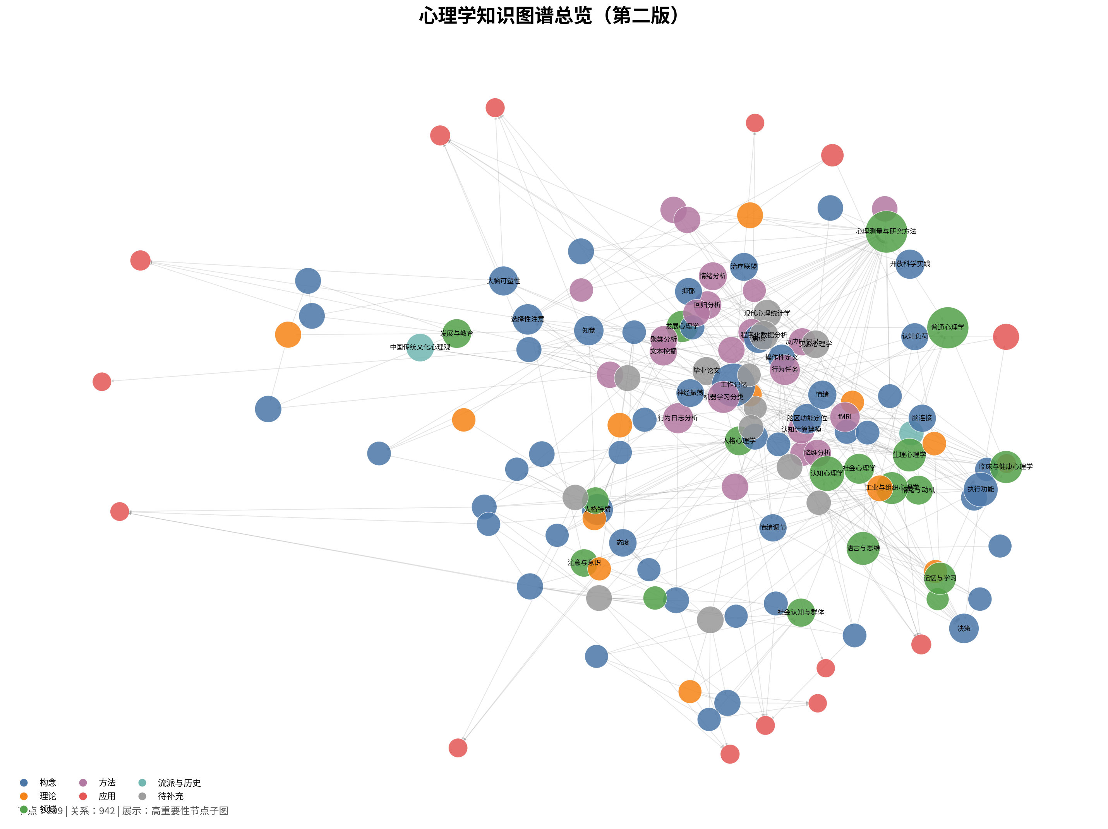
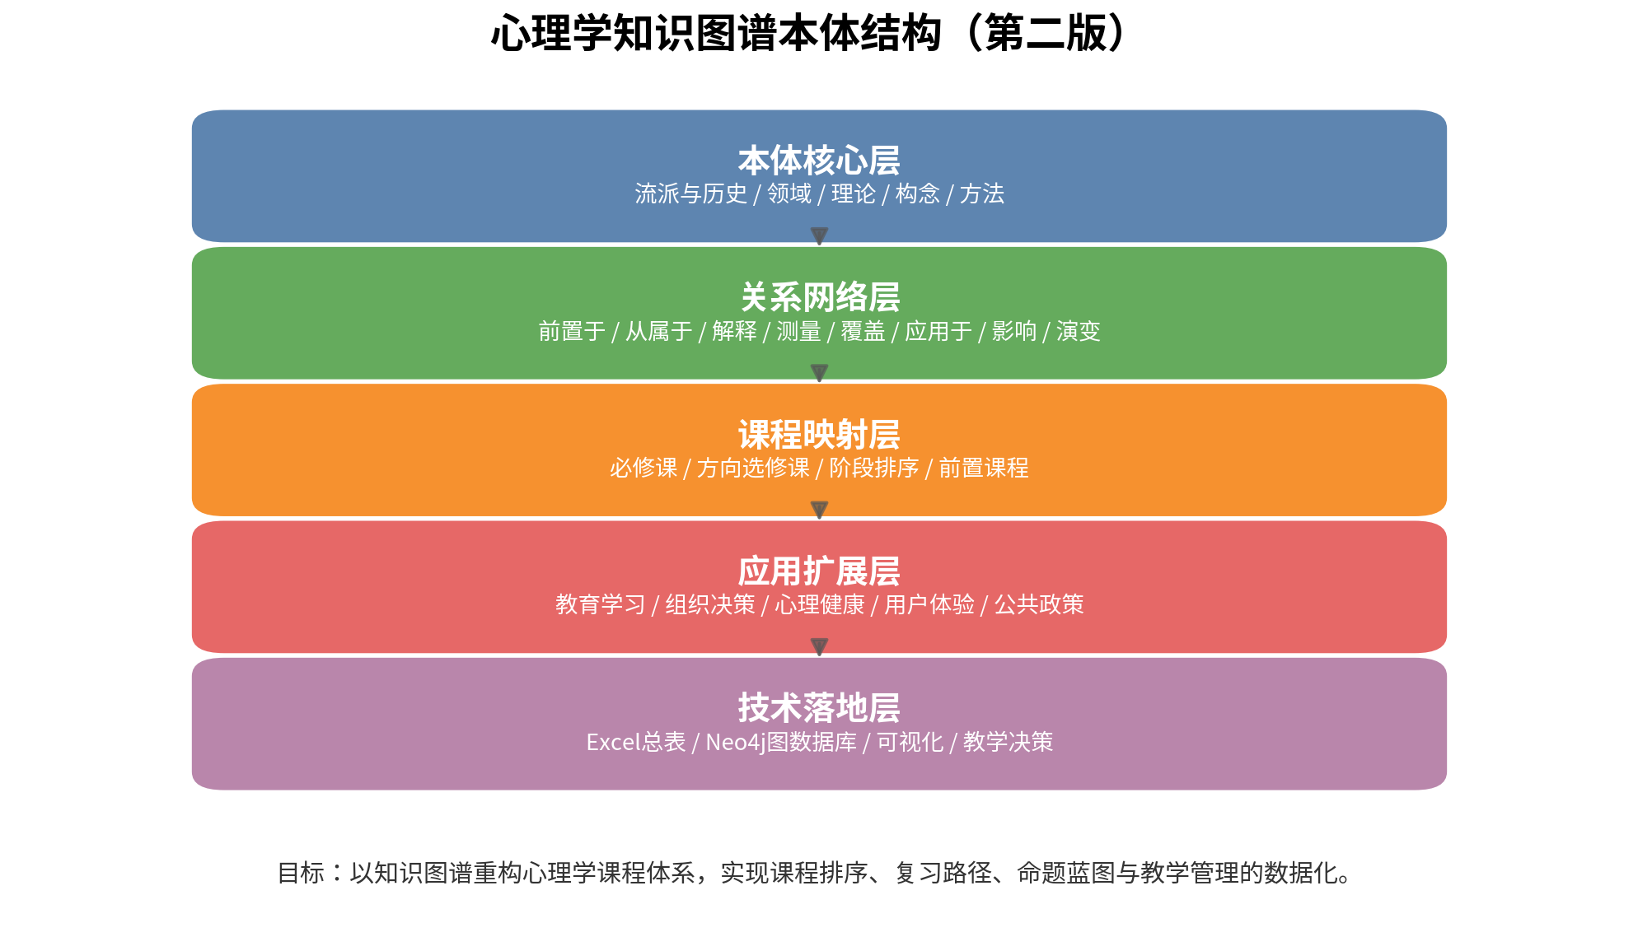

图3：课程-领域覆盖矩阵 | 图4：关系类型分布
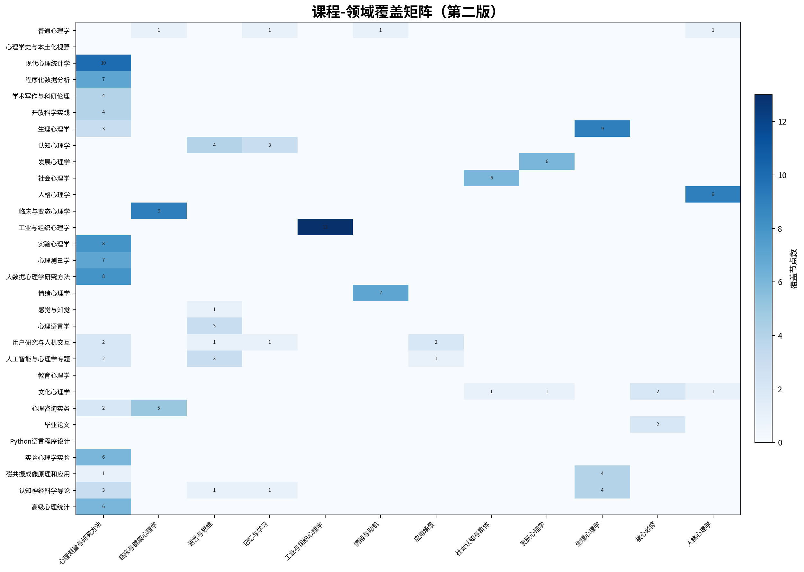
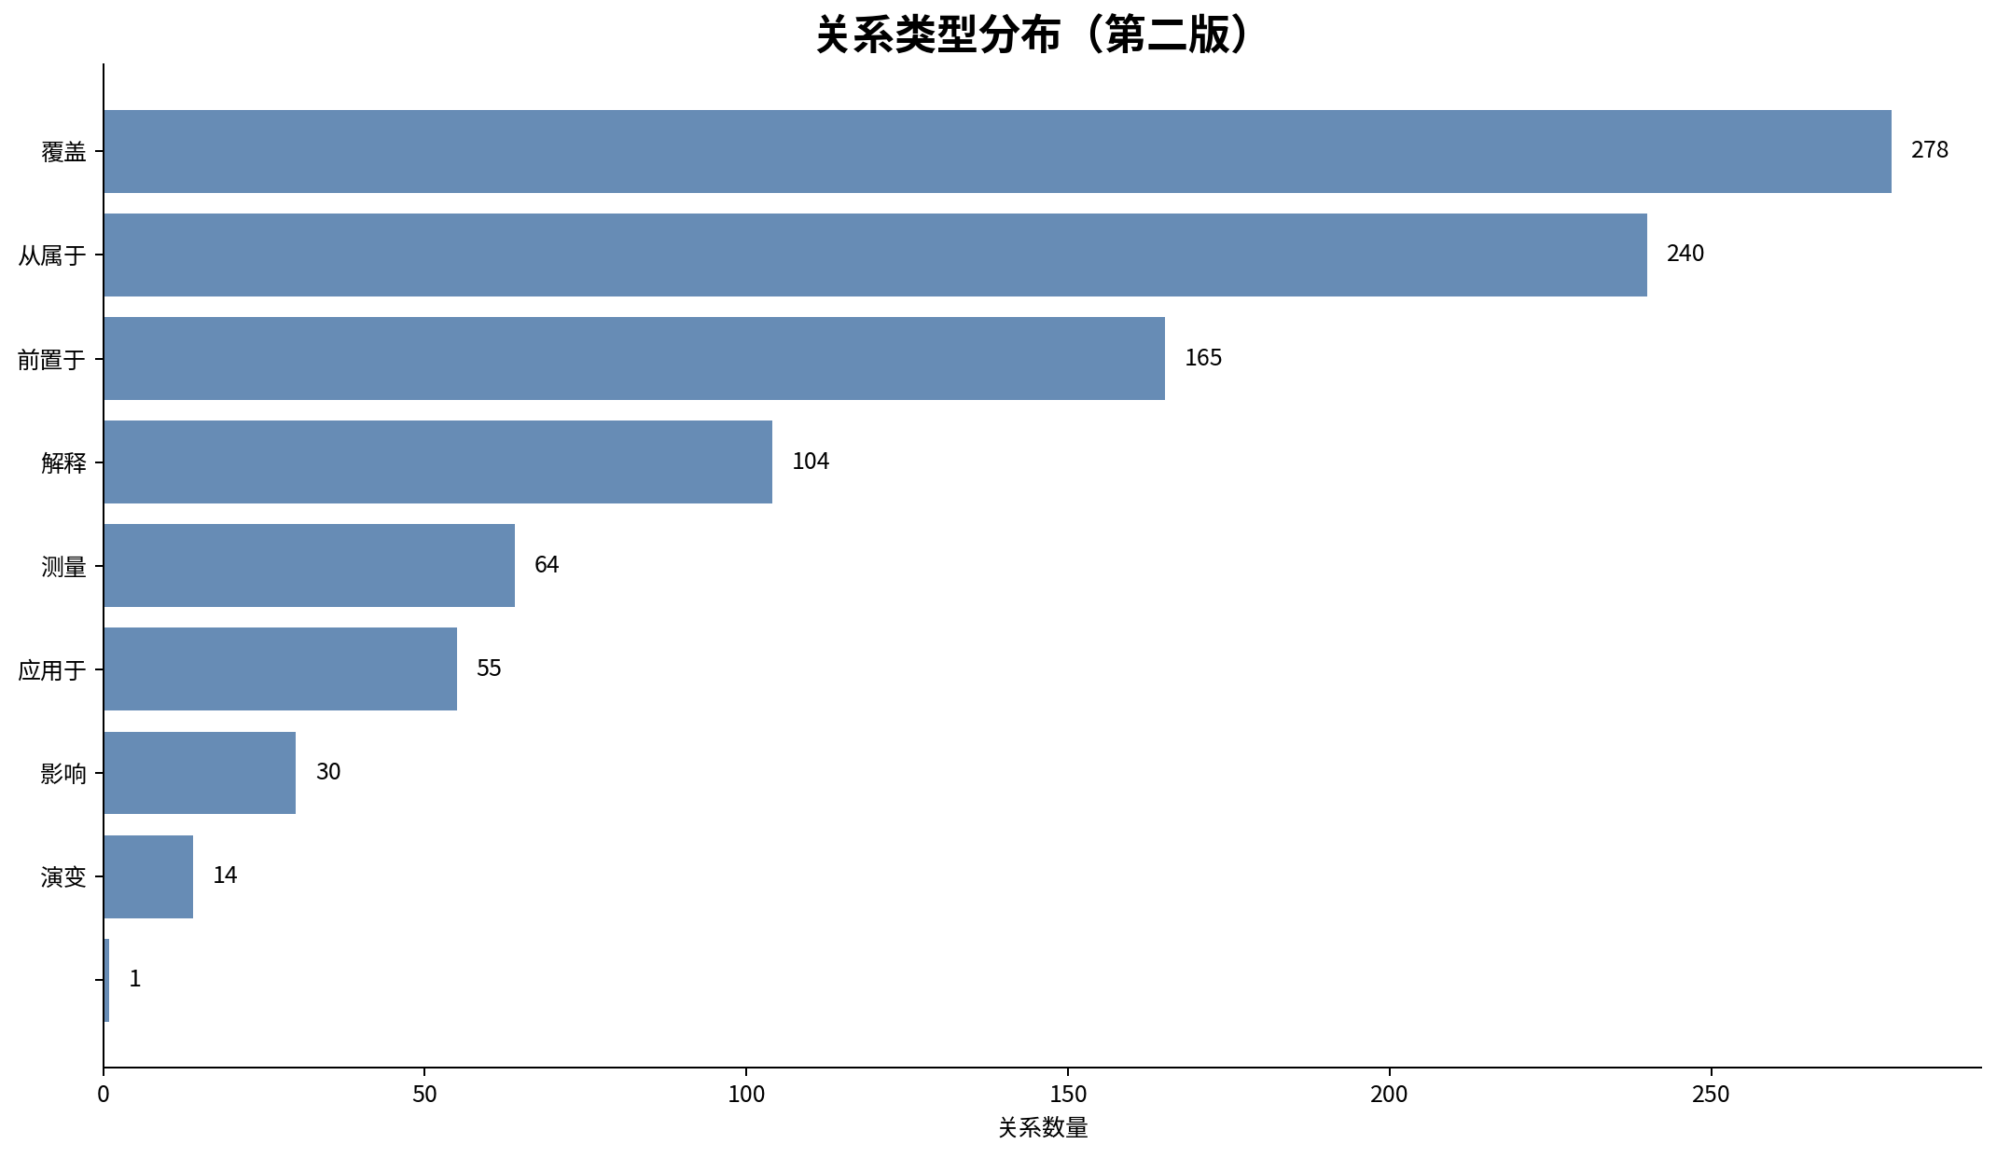

图5：本科课程重构路径

